G.11.1
Gráfico 11.1. Distribución porcentual de las solicitudes de autorización de residencia temporal y de trabajo a causa de violencia en la pareja o expareja resueltas en el año de entrada de la solicitud, por tipo de resolución.
Periodo 2011-2024.

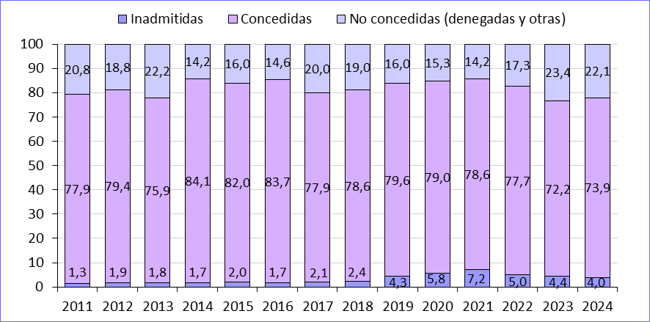

Fuente: Elaboración propia a partir de datos del Servicio de Extranjería del Ministerio de Trabajo, Migraciones y Seguridad Social.

G.11.2
Gráfico 11.2. Autorizaciones de residencia temporal y de trabajo por circunstancias excepcionales concedidas a mujeres víctimas de violencia en la pareja o expareja y a sus hijas e hijos menores y/o con discapacidad, por comunidad autónoma.
Años 2023 y 2024.

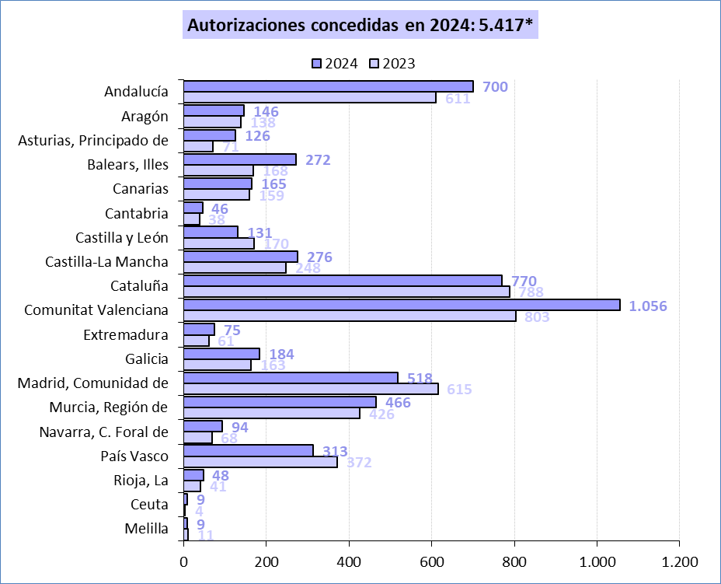

* En 2024,13 autorizaciones no tienen comunidad autónoma asignada.

Fuente: Elaboración propia a partir de datos del Servicio de Extranjería del Ministerio de Trabajo, Migraciones y Seguridad Social.

G.11.3
Gráfico 11.3. Distribución porcentual de las solicitudes de autorización de residencia temporal y de trabajo de mujeres víctimas de violencia en la pareja o expareja según el grupo de edad de las mujeres beneficiarias.
Año 2024.

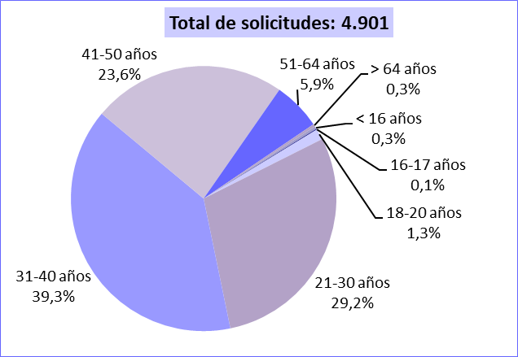

Fuente: Elaboración propia a partir de datos del Servicio de Extranjería del Ministerio de Trabajo, Migraciones y Seguridad Social.

G.11.4
Gráfico 11.4. Autorizaciones de residencia temporal y de trabajo concedidas por circunstancias excepcionales a causa de violencia en la pareja o expareja, por comunidad autónoma.
Año 2024.

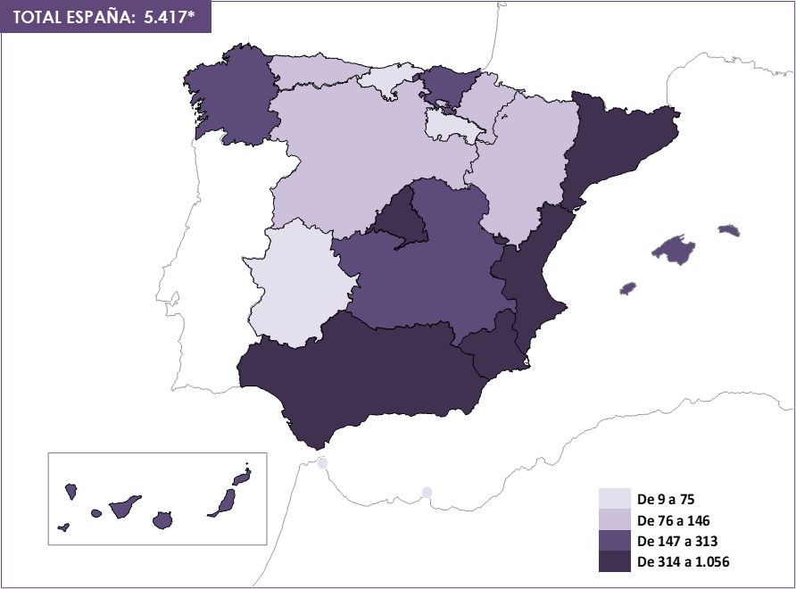

* En 2024, 13 de estas autorizaciones no tienen comunidad autónoma asignada.

Fuente: Elaboración propia a partir de datos del Servicio de Extranjería del Ministerio de Trabajo, Migraciones y Seguridad Social.

G.11.5
Gráfico 11.5. Autorizaciones de residencia temporal y de trabajo concedidas por circunstancias excepcionales a causa de violencia en la pareja o expareja, por provincia.
Año 2024.

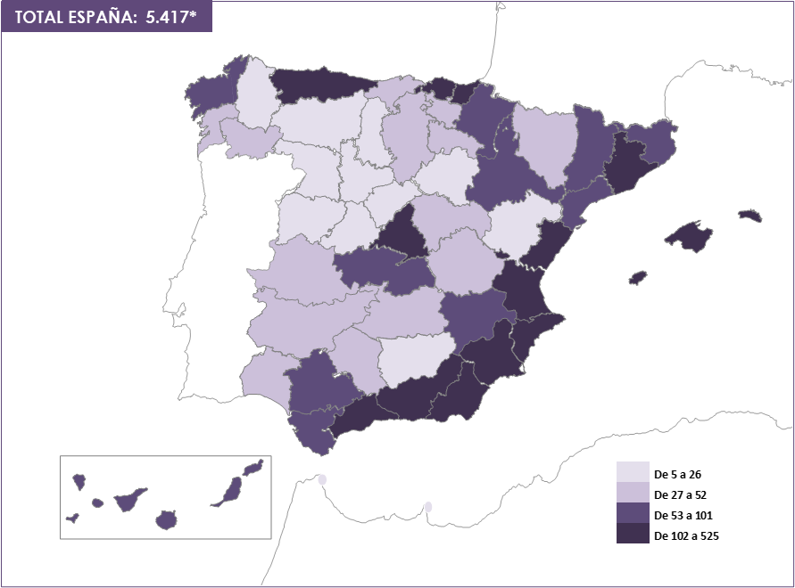

* En 2024, 13 de estas llamadas no tienen provincia asignada.

Fuente: Elaboración propia a partir de datos del Servicio de Extranjería del Ministerio de Trabajo, Migraciones y Seguridad Social.

